Planilha1
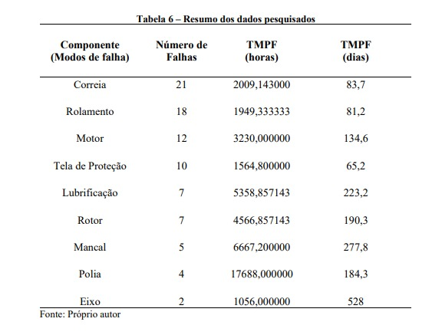

 |  |  |  |  | Probabilidade
Componente | Tx Falhas (falhas/h) | Nº de Falhas | TMPF | Probabilidade (2000hs) | Falha Tela | Tempo (h_
Correia | 4.98E-04 | 21 | 2009.143 | 0.86342735485 | 0.01 | 20
Rolamento | 5.13E-04 | 18 | 1949.33 | 0.64155983854 | 0.03 | 40
Motor | 3.10E-04 | 12 | 3230 | 0.46162236779 | 0.04 | 60
Tela de Proteção | 6.39E-04 | 10 | 1564.8 | 0.7214391104 | 0.05 | 80
Lubrificação | 1.87E-04 | 7 | 5358.857143 | 0.31148206025 | 0.06 | 100
Rotor | 2.19E-04 | 7 | 4566.857143 | 0.35463416564 | 0.07 | 120
Mancal | 1.50E-04 | 5 | 6667.2 | 0.25916400089 | 0.09 | 140
Polia | 5.65E-05 | 4 | 17688 | 0.106912759 | 0.10 | 160
Eixo | 7.89E-05 | 2 | 12672 | 0.14600358477 | 0.11 | 180
 |  |  |  |  | 0.12 | 200
 |  |  |  |  | 0.13 | 220
taxa de falha(falhas/h) = -(ln(1-P(f))/t |  |  |  | 1053 | 0.14 | 240
 |  |  |  | 0.96627510418 | 0.15 | 260
 |  |  |  | 0.003218916397 | 0.16 | 280
 |  | 2008.8 |  |  | 0.17 | 300
 |  |  |  |  | 0.18 | 320
 |  |  |  |  | 0.20 | 340
 |  |  |  |  | 0.21 | 360
 |  |  |  |  | 0.22 | 380
 |  |  |  |  | 0.23 | 400
 |  |  |  |  | 0.24 | 420
 |  |  |  |  | 0.25 | 440
 |  |  |  |  | 0.25 | 460
 |  |  |  |  | 0.26 | 480
 |  |  |  |  | 0.27 | 500
 |  |  |  |  | 0.28 | 520
 |  |  |  |  | 0.29 | 540
 |  |  |  |  | 0.30 | 560
 |  |  |  |  | 0.31 | 580
 |  |  |  |  | 0.32 | 600
 |  |  |  |  | 0.33 | 620
 |  |  |  |  | 0.34 | 640
 |  |  |  |  | 0.34 | 660
 |  |  |  |  | 0.35 | 680
 |  |  |  |  | 0.36 | 700
 |  |  |  |  | 0.37 | 720
 |  |  |  |  | 0.38 | 740
 |  |  |  |  | 0.38 | 760
 |  |  |  |  | 0.39 | 780
 |  |  |  |  | 0.40 | 800
 |  |  |  |  | 0.41 | 820
 |  |  |  |  | 0.42 | 840
 |  |  |  |  | 0.42 | 860
 |  |  |  |  | 0.43 | 880
 |  |  |  |  | 0.44 | 900
 |  |  |  |  | 0.44 | 920
 |  |  |  |  | 0.45 | 940
 |  |  |  |  | 0.46 | 960
 |  |  |  |  | 0.47 | 980
 |  |  |  |  | 0.47 | 1000
 |  |  |  |  | 0.48 | 1020
 |  |  |  |  | 0.49 | 1040
 |  |  |  |  | 0.49 | 1060
 |  |  |  |  | 0.50 | 1080
 |  |  |  |  | 0.50 | 1100
 |  |  |  |  | 0.51 | 1120
 |  |  |  |  | 0.52 | 1140
 |  |  |  |  | 0.52 | 1160
 |  |  |  |  | 0.53 | 1180
 |  |  |  |  | 0.54 | 1200
 |  |  |  |  | 0.54 | 1220
 |  |  |  |  | 0.55 | 1240
 |  |  |  |  | 0.55 | 1260
 |  |  |  |  | 0.56 | 1280
 |  |  |  |  | 0.56 | 1300
 |  |  |  |  | 0.57 | 1320
 |  |  |  |  | 0.58 | 1340
 |  |  |  |  | 0.58 | 1360
 |  |  |  |  | 0.59 | 1380
 |  |  |  |  | 0.59 | 1400
 |  |  |  |  | 0.60 | 1420
 |  |  |  |  | 0.60 | 1440
 |  |  |  |  | 0.61 | 1460
 |  |  |  |  | 0.61 | 1480
 |  |  |  |  | 0.62 | 1500
 |  |  |  |  | 0.62 | 1520
 |  |  |  |  | 0.63 | 1540
 |  |  |  |  | 0.63 | 1560
 |  |  |  |  | 0.64 | 1580
 |  |  |  |  | 0.64 | 1600
 |  |  |  |  | 0.64 | 1620
 |  |  |  |  | 0.65 | 1640
 |  |  |  |  | 0.65 | 1660
 |  |  |  |  | 0.66 | 1680
 |  |  |  |  | 0.66 | 1700
 |  |  |  |  | 0.67 | 1720
 |  |  |  |  | 0.67 | 1740
 |  |  |  |  | 0.68 | 1760
 |  |  |  |  | 0.68 | 1780
 |  |  |  |  | 0.68 | 1800
 |  |  |  |  | 0.69 | 1820
 |  |  |  |  | 0.69 | 1840
 |  |  |  |  | 0.70 | 1860
 |  |  |  |  | 0.70 | 1880
 |  |  |  |  | 0.70 | 1900
 |  |  |  |  | 0.71 | 1920
 |  |  |  |  | 0.71 | 1940
 |  |  |  |  | 0.71 | 1960
 |  |  |  |  | 0.72 | 1980
 |  |  |  |  | 0.72 | 2000
 |  |  |  |  | 0.72 | 2020
 |  |  |  |  | 0.73 | 2040
 |  |  |  |  | 0.73 | 2060
 |  |  |  |  | 0.74 | 2080
 |  |  |  |  | 0.74 | 2100
 |  |  |  |  | 0.74 | 2120
 |  |  |  |  | 0.75 | 2140
 |  |  |  |  | 0.75 | 2160
 |  |  |  |  | 0.75 | 2180
 |  |  |  |  | 0.75 | 2200
 |  |  |  |  | 0.76 | 2220
 |  |  |  |  | 0.76 | 2240
 |  |  |  |  | 0.76 | 2260
 |  |  |  |  | 0.77 | 2280
 |  |  |  |  | 0.77 | 2300
 |  |  |  |  | 0.77 | 2320
 |  |  |  |  | 0.78 | 2340
 |  |  |  |  | 0.78 | 2360
 |  |  |  |  | 0.78 | 2380
 |  |  |  |  | 0.78 | 2400
 |  |  |  |  | 0.79 | 2420
 |  |  |  |  | 0.79 | 2440
 |  |  |  |  | 0.79 | 2460
 |  |  |  |  | 0.80 | 2480
 |  |  |  |  | 0.80 | 2500
 |  |  |  |  | 0.80 | 2520
 |  |  |  |  | 0.80 | 2540

